General tables
PZPM analysis based on CEP |  |  |  |  |  | 2021-01-11
 |  |  |  |  |  | units
First Registrations of New Trailers & Semi-Trailers *, including Light Trailers
 | 2020 Dec | 2019 Dec | % change y/y | 2020 Jan - Dec | 2019 Jan - Dec | % change y/y
TRAILERS | 4,860 | 3,464 | 40.3% | 65,308 | 60,988 | 7.1%
Trailers for trucks | 1,036 | 737 | 40.6% | 10,743 | 10,637 | 1.0%
Special Trailers | 112 | 106 | 5.7% | 1,466 | 1,572 | -6.7%
Light Trailers | 3,215 | 2,200 | 46.1% | 46,476 | 43,397 | 7.1%
Agricultural Trailers | 497 | 419 | 18.6% | 6,621 | 5,379 | 23.1%
other trailers | - | 2 | -100.0% | 2 | 3 | -33.3%
SEMI-TRAILERS | 1,505 | 771 | 95.2% | 14,738 | 20,520 | -28.2%
Semi -Trailers for trucks | 1,503 | 770 | 95.2% | 14,726 | 20,512 | -28.2%
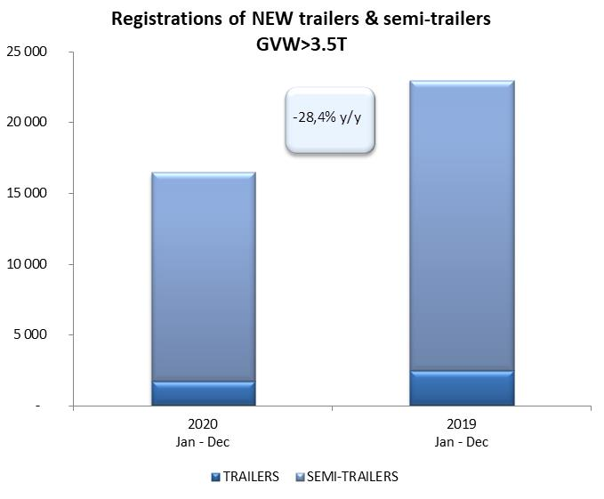
Special Semi -Trailers | 2 | 1 | 100.0% | 12 | 8 | 50.0%
TOTAL TRAILERS and SEMI-TRAILERS | 6,365 | 4,235 | 50.3% | 80,046 | 81,508 | -1.8%
*/ without temporary registered units
Source: PZPM analysis based on Central Register of Vehicles

 |  |  |  |  |  | units
First Registrations of New Trailers & Semi-Trailers *, GVW>3.5T
 | 2020 Dec | 2019 Dec | % change y/y | 2020 Jan - Dec | 2019 Jan - Dec | % change y/y
TRAILERS, GVW>3.5T* | 135 | 130 | 3.8% | 1,718 | 2,453 | -30.0%
Trailers for trucks | 131 | 122 | 7.4% | 1,690 | 2,419 | -30.1%
Special Trailers | 4 | 8 | -50.0% | 28 | 34 | -17.6%
SEMI-TRAILERS,GVW>3.5T* | 1,503 | 767 | 96.0% | 14,727 | 20,512 | -28.2%
Semi -Trailers for trucks | 1,501 | 766 | 96.0% | 14,716 | 20,505 | -28.2%
Special Semi -Trailers | 2 | 1 | 100.0% | 11 | 7 | 57.1%
TOTAL TRAILERS and SEMI-TRAILERS | 1,638 | 897 | 82.6% | 16,445 | 22,965 | -28.4%
*/ without temporary registered units
Source: PZPM analysis based on Central Register of Vehicles

Trail & Semi Trail.GVW>3,5T
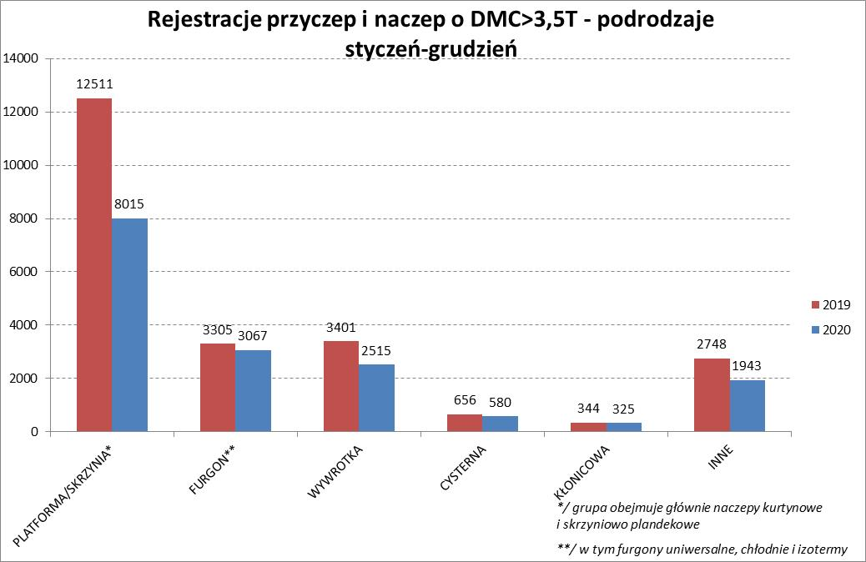
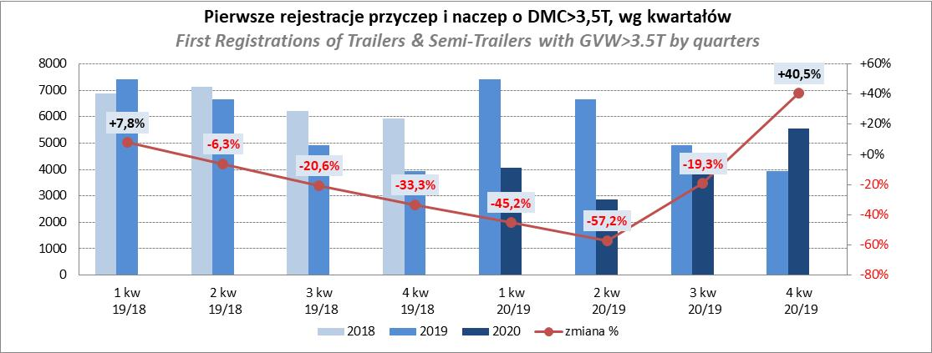
PZPM |  |  |  |  |  | 2021-01-11
Pierwsze rejestracje NOWYCH przyczep i naczep* o DMC>3,5T, udział w rynku %
First Registrations of NEW Trailers & Semi-Trailers with GVW>3.5T, Market Share %
 |  |  |  |  |  | Sztuki / Units
Pozycja | Marka | Rok narastająco Styczeń - Grudzień
 |  | YTD January - December
 |  | 2020 |  | 2019 |  | Zmiana % r/r
No. | Make
 |  | Ogółem | Udział % | Ogółem | Udział % | Change % y/y
 |  | Total | Mkt shr % | Total | Mkt shr %
1 | SCHMITZ CARGOBULL | 3522 | 21.42% | 5086 | 22.15% | -30.8%
2 | KRONE | 2799 | 17.02% | 4005 | 17.44% | -30.1%
3 | WIELTON | 2043 | 12.42% | 3231 | 14.07% | -36.8%
4 | KOEGEL | 1273 | 7.74% | 1700 | 7.40% | -25.1%
5 | SCHWARZMUELLER | 683 | 4.15% | 571 | 2.49% | 19.6%
6 | BODEX | 648 | 3.94% | 628 | 2.73% | 3.2%
7 | KAESSBOHRER | 447 | 2.72% | 994 | 4.33% | -55.0%
8 | KEMPF | 380 | 2.31% | 430 | 1.87% | -11.6%
9 | WECON | 379 | 2.30% | 620 | 2.70% | -38.9%
10 | ZASŁAW | 337 | 2.05% | 387 | 1.69% | -12.9%
11 | GNIOTPOL | 314 | 1.91% | 358 | 1.56% | -12.3%
12 | FLIEGL | 272 | 1.65% | 257 | 1.12% | 5.8%
13 | INTER CARS - FEBER | 236 | 1.44% | 306 | 1.33% | -22.9%
14 | MHS | 199 | 1.21% | 154 | 0.67% | 29.2%
15 | MEGA | 178 | 1.08% | 251 | 1.09% | -29.1%
16 | CIMC | 176 | 1.07% | 307 | 1.34% | -42.7%
17 | REDOS | 155 | 0.94% | 149 | 0.65% | 4.0%
18 | FFB FELDBINDER | 142 | 0.86% | 183 | 0.80% | -22.4%
19 | STAS | 139 | 0.85% | 184 | 0.80% | -24.5%
20 | BERGER | 137 | 0.83% | 368 | 1.60% | -62.8%
 | Pozostałe / Others | 1986 | 12.1% | 2796 | 12.2% | -29.0%
 | OGÓŁEM / TOTAL | 16445 | 100% | 22965 | 100% | -28.4%
*/ bez rejestracji czasowych
Źródło: analizy PZPM na podstawie CEP
Source: PZPM analysis based on Central Register of Vehicles

Semi Trail.GVW>3,5T
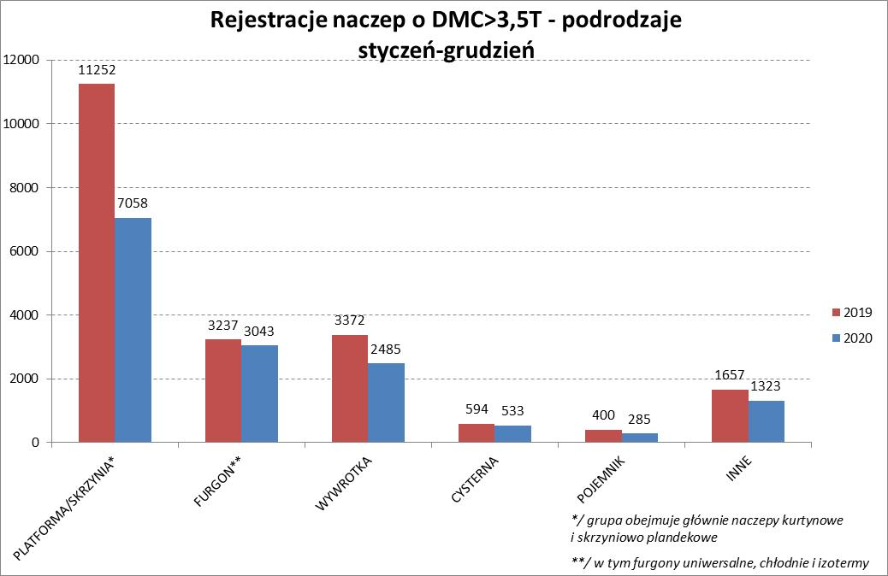
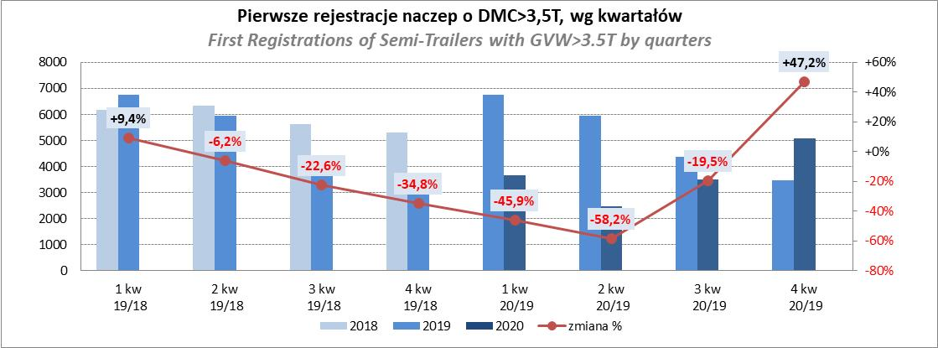
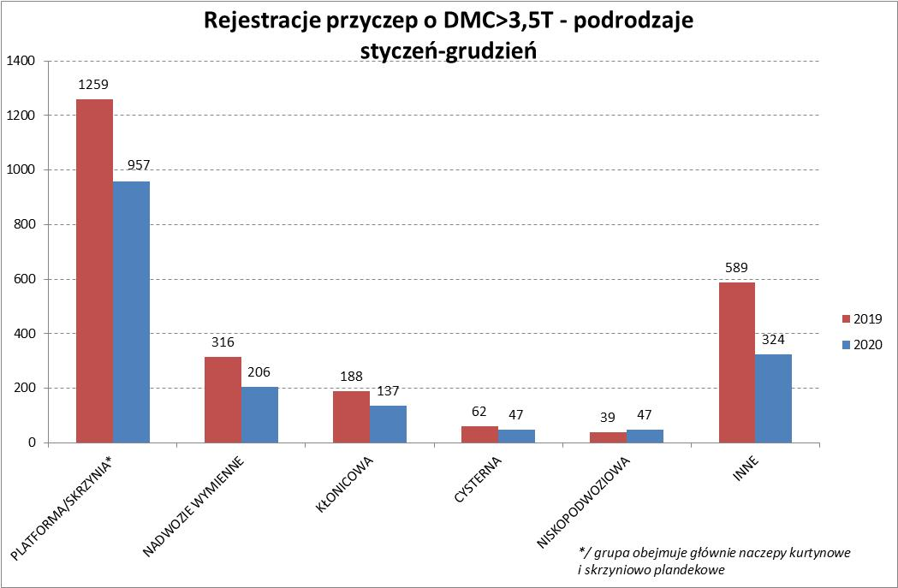
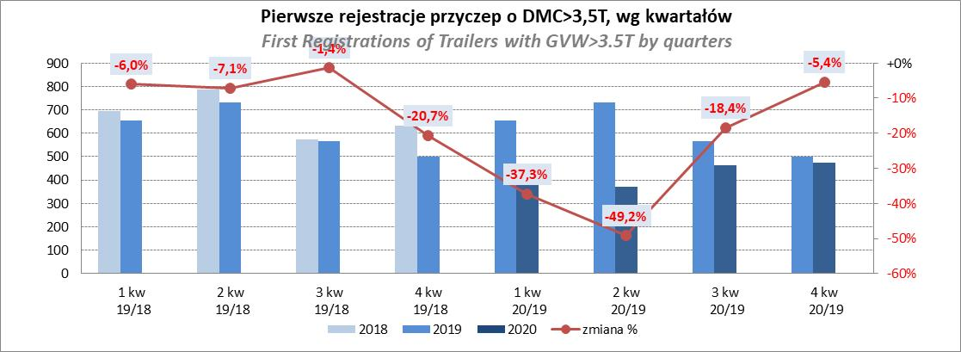
PZPM |  |  |  |  |  | 2021-01-11
Pierwsze rejestracje NOWYCH naczep* o DMC>3,5T, udział w rynku %
First Registrations of NEW Semi-Trailers with GVW>3.5T, Market Share %
 |  |  |  |  |  | Sztuki
Pozycja | Marka | Rok narastająco Styczeń - Grudzień
 |  | YTD January - December
 |  | 2020 |  | 2019 |  | Zmiana % r/r
No. | Make
 |  | Ogółem | Udział % | Ogółem | Udział % | Change % y/y
 |  | Total | Mkt shr % | Total | Mkt shr %
1 | SCHMITZ CARGOBULL | 3516 | 23.9% | 5077 | 24.75% | -30.7%
2 | KRONE | 2769 | 18.8% | 3964 | 19.33% | -30.1%
3 | WIELTON | 1838 | 12.5% | 2893 | 14.10% | -36.5%
4 | KOEGEL | 1260 | 8.6% | 1668 | 8.13% | -24.5%
5 | SCHWARZMUELLER | 674 | 4.6% | 553 | 2.70% | 21.9%
6 | BODEX | 627 | 4.3% | 597 | 2.91% | 5.0%
7 | KAESSBOHRER | 445 | 3.0% | 951 | 4.64% | -53.2%
8 | KEMPF | 380 | 2.6% | 429 | 2.09% | -11.4%
9 | ZASŁAW | 301 | 2.0% | 324 | 1.58% | -7.1%
10 | FLIEGL | 237 | 1.6% | 239 | 1.17% | -0.8%
11 | INTER CARS - FEBER | 234 | 1.6% | 306 | 1.49% | -23.5%
12 | CIMC | 176 | 1.2% | 305 | 1.49% | -42.3%
13 | MEGA | 174 | 1.2% | 247 | 1.20% | -29.6%
14 | FFB FELDBINDER | 142 | 1.0% | 183 | 0.89% | -22.4%
15 | STAS | 139 | 0.9% | 184 | 0.90% | -24.5%
16 | BERGER | 137 | 0.9% | 368 | 1.79% | -62.8%
17 | PRO-WAM | 101 | 0.7% | 103 | 0.50% | -1.9%
18 | MAGYAR | 97 | 0.7% | 98 | 0.48% | -1.0%
19 | BENALU | 80 | 0.5% | 164 | 0.80% | -51.2%
20 | MHS | 71 | 0.5% | 14 | 0.07% | 407.1%
 | Pozostałe / Others | 1329 | 9.0% | 1845 | 9.0% | -28.0%
 | OGÓŁEM / TOTAL | 14727 | 100% | 20512 | 100% | -28.2%
*/ bez rejestracji czasowych
Źródło: analizy PZPM na podstawie CEP
Source: PZPM analysis based on Central Register of Vehicles

Light Trailers
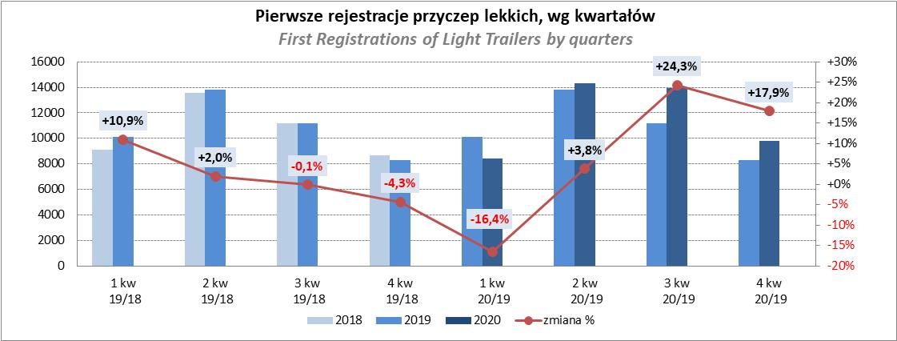
PZPM |  |  |  |  |  | 2021-01-11
Pierwsze rejestracje NOWYCH przyczep lekkich*, udział w rynku %
First Registrations of NEW Light Trailers*, Market Share %
 |  |  |  |  |  | Sztuki / Units
Pozycja | Marka | Rok narastająco Styczeń - Grudzień
 |  | YTD January - December
 |  | 2020 |  | 2019 |  | Zmiana % r/r
No. | Make
 |  | Ogółem | Udział % | Ogółem | Udział % | Change % y/y
 |  | Total | Mkt shr % | Total | Mkt shr %
1 | NEPTUN-SORELPOL | 12718 | 27.36% | 11808 | 27.21% | 7.7%
2 | TEMARED | 10554 | 22.71% | 11630 | 26.80% | -9.3%
3 | NIEWIADÓW | 4270 | 9.19% | 3239 | 7.46% | 31.8%
4 | RYDWAN | 2372 | 5.10% | 2138 | 4.93% | 10.9%
5 | ZASŁAW | 2337 | 5.03% | 1676 | 3.86% | 39.4%
6 | MARTZ | 1804 | 3.88% | 2447 | 5.64% | -26.3%
7 | BRENDERUP-THULE TRAILERS | 1473 | 3.17% | 1107 | 2.55% | 33.1%
8 | FARO | 1455 | 3.13% | 1047 | 2.41% | 39.0%
9 | WIOLA | 946 | 2.04% | 871 | 2.01% | 8.6%
10 | SYLAND | 673 | 1.45% | 649 | 1.50% | 3.7%
11 | WIDPOL | 655 | 1.41% | 603 | 1.39% | 8.6%
12 | FRACHT | 570 | 1.23% | 296 | 0.68% | 92.6%
13 | CARRO | 511 | 1.10% | 220 | 0.51% | 132.3%
14 | GŁOWACZ | 497 | 1.07% | 355 | 0.82% | 40.0%
15 | W.N.P. M.SUSKI | 455 | 0.98% | 426 | 0.98% | 6.8%
16 | STIM | 442 | 0.95% | 323 | 0.74% | 36.8%
17 | K.T.S. SUSKI | 328 | 0.71% | 299 | 0.69% | 9.7%
18 | MASTER-TECH | 318 | 0.68% | 343 | 0.79% | -7.3%
19 | MIRO-CAR1 | 317 | 0.68% | 222 | 0.51% | 42.8%
 | SPAWLINE | 317 | 0.68% | 286 | 0.66% | 10.8%
 | Pozostałe / Others | 3464 | 7.5% | 3412 | 7.9% | 1.5%
 | OGÓŁEM / TOTAL | 46476 | 100% | 43397 | 100% | 7.1%
*/ bez rejestracji czasowych
Źródło: analizy PZPM na podstawie CEP
Source: PZPM analysis based on Central Register of Vehicles

Agri Trail & Tractors
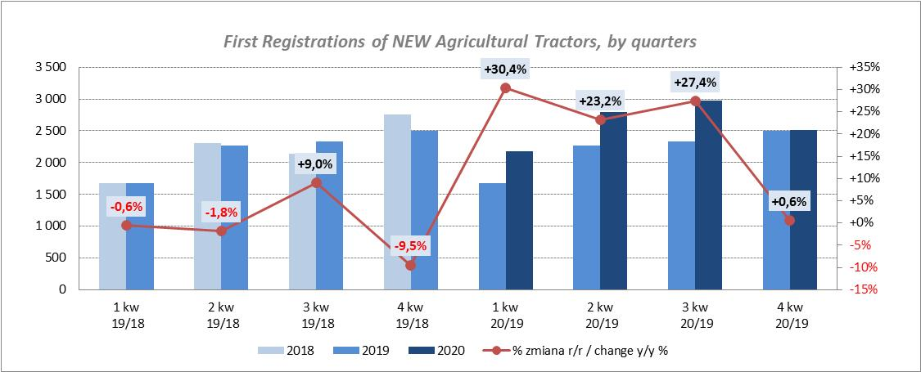
PZPM |  |  |  |  |  | 2021-01-11
Pierwsze rejestracje NOWYCH przyczep ciężarowych rolniczych*, udział w rynku %
First Registrations of NEW Agricultural Trailers*, Market Share %
 |  |  |  |  |  | Sztuki / Units
Pozycja | Marka | Rok narastająco Styczeń - Grudzień
 |  | YTD January - December
 |  | 2020 |  | 2019 |  | Zmiana % r/r
No. | Make
 |  | Ogółem | Udział % | Ogółem | Udział % | Change % y/y
 |  | Total | Mkt shr % | Total | Mkt shr %
1 | PRONAR | 2632 | 39.75% | 2264 | 42.09% | 16.3%
2 | METAL-FACH | 929 | 14.03% | 675 | 12.55% | 37.6%
3 | WIELTON | 574 | 8.67% | 480 | 8.92% | 19.6%
4 | METALTECH | 562 | 8.49% | 406 | 7.55% | 38.4%
5 | ZASŁAW | 323 | 4.88% | 336 | 6.25% | -3.9%
6 | CYNKOMET | 269 | 4.06% | 166 | 3.09% | 62.0%
7 | PPHU WODZIŃSKI | 243 | 3.67% | 166 | 3.09% | 46.4%
8 | MEPROZET | 179 | 2.70% | 142 | 2.64% | 26.1%
9 | MARPOL | 148 | 2.24% | 92 | 1.71% | 60.9%
10 | POMOT | 111 | 1.68% | 76 | 1.41% | 46.1%
11 | GOMAR | 101 | 1.53% | 87 | 1.62% | 16.1%
12 | TECHMONT | 79 | 1.19% | 65 | 1.21% | 21.5%
13 | AUTO-TECH | 48 | 0.72% | 57 | 1.06% | -15.8%
14 | FLIEGL | 46 | 0.69% | 40 | 0.74% | 15.0%
15 | JOSKIN | 37 | 0.56% | 22 | 0.41% | 68.2%
 | Pozostałe / Others | 340 | 5.1% | 305 | 5.7% | 11.5%
 | OGÓŁEM / TOTAL | 6621 | 100% | 5379 | 100% | 23.1%
*/ bez rejestracji czasowych
Źródło: analizy PZPM na podstawie CEP
Source: PZPM analysis based on Central Register of Vehicles
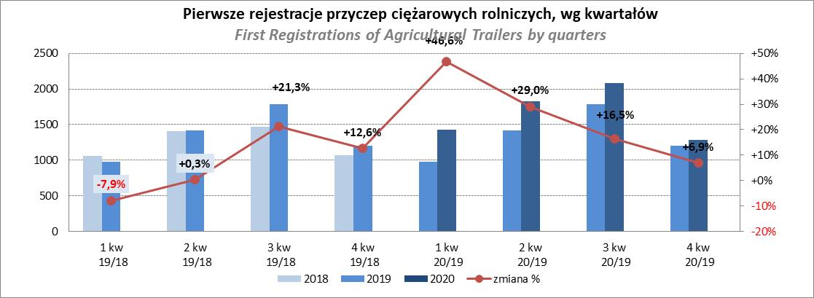

PZPM
Pierwsze rejestracje NOWYCH ciągników rolniczych*, udział w rynku %
First Registrations of NEW Agricultural Tractors*, Market Share %
 |  |  |  |  |  | Sztuki / Units
Pozycja | Marka | Rok narastająco Styczeń - Grudzień
 |  | YTD January - December
 |  | 2020 |  | 2019 |  | Zmiana % r/r
No. | Make
 |  | Ogółem | Udział % | Ogółem | Udział % | Change % y/y
 |  | Total | Mkt shr % | Total | Mkt shr %
1 | NEW HOLLAND | 1,818 | 17.38% | 1,520 | 17.33% | 19.6%
2 | KUBOTA | 1,224 | 11.70% | 1,058 | 12.06% | 15.7%
3 | JOHN DEERE | 1,199 | 11.46% | 1,319 | 15.04% | -9.1%
4 | DEUTZ-FAHR | 980 | 9.37% | 817 | 9.31% | 20.0%
5 | ZETOR | 839 | 8.02% | 825 | 9.41% | 1.7%
6 | CASE IH | 773 | 7.39% | 601 | 6.85% | 28.6%
7 | MASSEY FERGUSON | 591 | 5.65% | 404 | 4.61% | 46.3%
8 | FARMTRAC | 403 | 3.85% | 267 | 3.04% | 50.9%
9 | CLAAS | 397 | 3.80% | 384 | 4.38% | 3.4%
10 | VALTRA | 348 | 3.33% | 358 | 4.08% | -2.8%
11 | STEYR | 270 | 2.58% | 195 | 2.22% | 38.5%
12 | APOLLO | 243 | 2.32% | 0 | 0.00%
13 | FENDT | 222 | 2.12% | 165 | 1.88% | 34.5%
14 | LOVOL | 188 | 1.80% | 111 | 1.27% | 69.4%
15 | ARBOS | 149 | 1.42% | 46 | 0.52% | 223.9%
 | Pozostałe / Others | 815 | 7.8% | 701 | 8.0% | 16.3%
 | OGÓŁEM / TOTAL | 10,459 | 100% | 8,771 | 100% | 19.2%
*Pojazdy zarejestrowane jako Ciągniki Rolnicze bez wyróżnionych jako potencjalne ATV
** Liczby zawierają rejestracje czasowe na koniec miesięcy
Źródło: analizy PZPM na podstawie CEP
*Vehicles registered as Agricultural Tractors without considered as ATV
Source: PZPM analysis based on Central Register of Vehicles

